상품제안서
로페리아 뱀부스포츠타올 | 상품코드: F28405

 |  |  |  |  |  |  | 02-412-0044 | www.easy1.co.kr
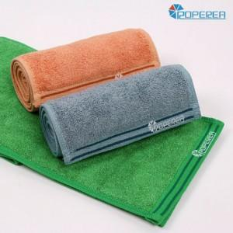

【상세/제작정보】 | 기본수량 미만 인쇄시 비용 추가. 라벨및 포장 문의.

【인쇄/포장옵션】 | 실크, 스티커, 풀칼라 / 포장지포장

【공급단가】 | 수량 | 100~ | 300~ | 500~ | 1,000~ | 3,000~
*VAT별도 | 단가 | 3,120원 | 3,060원 | 2,980원 | 2,930원 | 2,860원

【상품 URL】 | https://easy1.co.kr:443/src/goods_detail.php?gdno=28405

